상품제안서
언박싱팩토리_다기능 손톱깎이 15종 휴대용 세트 | 상품코드: F26548

 |  |  |  |  |  |  | 02-412-0044 | www.easy1.co.kr
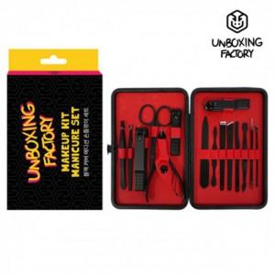

【상세/제작정보】

【인쇄/포장옵션】 | 실크 / 포장지포장

【공급단가】 | 수량 | 50~ | 100~ | 500~ | 1,000~ | 2,000~
*VAT별도 | 단가 | 8,320원 | 8,190원 | 8,000원 | 7,680원 | 7,360원

【상품 URL】 | http://www.easy1.co.kr/src/goods_detail.php?gdno=26548

